Lista de Chequeo
SENA - REGIONAL ANTIOQUIA

Centro de Servicio y Gestión Empresarial
Lista de Chequeo - Cuarto Avance REACT - FASTAPI
1. DATOS DEL APRENDIZ Y DEL PROGRAMA
Nombre del Aprendiz: |  | Jose Matías Agudelo Bolívar | Fecha de Presentación: | 2026-09-10
Documento de Identidad: |  | 1038928023 | Ficha de Caracterización: | 3406211
Programa de Formación: |  | ADSO (Análisis y Desarrollo de Software) | Trimestre / Ambiente: | 03 / 702
Competencia: |  | React | Instructor: | Jhan Hader Muñoz
2. INDICADORES DE AVANCE Y CALIFICACIÓN
Total Requerimientos: | 26 | Requerimientos Cumplidos: | 26 | 100.0%
Estado de Avance: |  | COMPLETO - PENDIENTE REVISIÓN | Valoración Final Instructor: | Aprobado / No Aprobado
3. LISTA DE CHEQUEO - REQUERIMIENTOS DETALLADOS DEL ENTREGABLE (01 AL 26)
No. | Requerimiento | Detalle / Criterio de Aceptación | Espacio para Evidencia / Captura de Pantalla | Observaciones del Aprendiz / Notas de Entrega
REQ-01 | Arquitectura Tecnológica | Integración Full Stack: Frontend React + Vite consumiendo endpoints FastAPI en formato JSON mediante fetch, Axios u otra librería. Conexión Backend a Base de Datos relacional SQL. |  | La portada servida por Vite. Las llamadas al puerto 8000 devuelven JSON.
REQ-02 | Carpeta Backend con FastAPI | Organización clara del proyecto separando Frontend y Backend. Estructura sugerida para el backend con subcarpeta app/ y dependencias. | 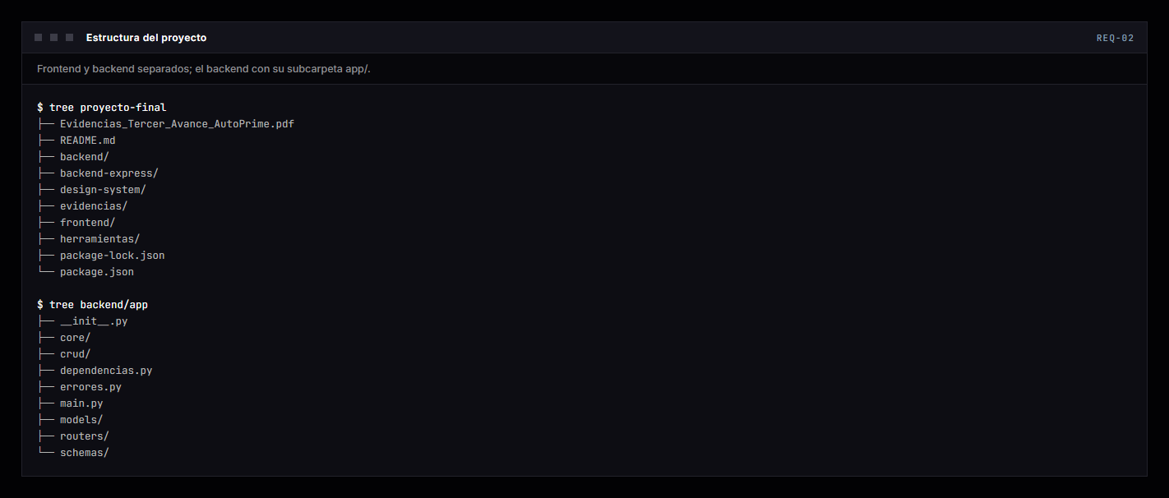 | Árbol del proyecto y del paquete app/ (core, models, schemas, crud, routers). El backend en Express queda en backend-express/.
REQ-03 | Entorno FastAPI | Configuración y activación de entorno virtual Python (venv) e instalación de dependencias principales registradas en requirements.txt (fastapi, uvicorn, sqlalchemy, etc.). |  | Salida real de pip list en el entorno del proyecto.
REQ-04 | Base de Datos SQL | Estructura relacional SQL mantenida y completada con mínimo las entidades: Usuarios, Roles, Permisos, Productos y Servicios. |  | SHOW TABLES sobre la base autoprime: siete tablas, incluida rol_permiso que enlaza roles con permisos.
REQ-05 | Tabla de Usuarios | Estructura con campos: Nombre, Apellido, Tipo/Número documento, Dirección, Teléfono, Correo, Contraseña, Rol, Estado. La contraseña debe almacenarse SOLO con hash seguro. | 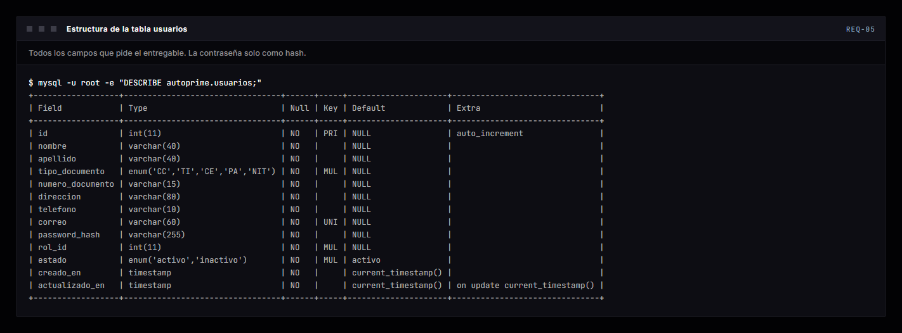 | DESCRIBE usuarios. La columna se llama password_hash: no existe ninguna que guarde la contraseña en claro.
REQ-06 | Modelos y Esquemas | Separación en FastAPI de modelos SQLAlchemy (Base de Datos) y esquemas Pydantic (Validación). Esquemas deben validar tipos, campos obligatorios, longitudes y formatos. | 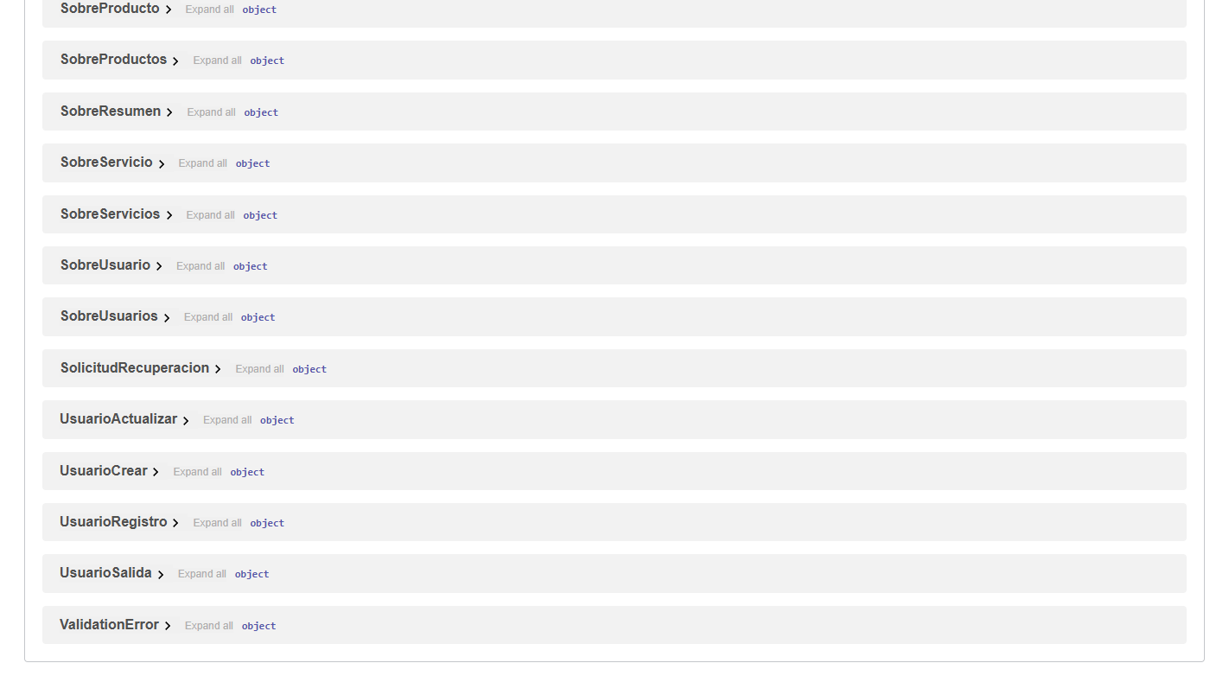 | Los esquemas de Pydantic publicados en /docs. password_hash está en el modelo y en ninguno de los esquemas de salida.
REQ-07 | Conexión DB con FastAPI | Establecer conexión funcional con SQL. Parámetros de configuración mediante variables de entorno en archivo .env sin exponer contraseñas en código fuente. |  | GET /salud responde tras consultar la base de verdad, no con un valor fijo.
REQ-08 | Conexión FrontEnd, BackEnd y DB | Comunicación interactiva. El formulario React envía peticiones a FastAPI, que realiza re-validación (independiente del FrontEnd y opera sobre la base de datos SQL. |  | Alta con un correo ya registrado, pedida sin pasar por el formulario. La API responde 409 por su cuenta.
REQ-09 | Registro de Clientes | Formulario de registro conectado a POST /api/usuarios/registro. Flujo completo: validaciones, verificación de no duplicados (correo/doc), hash de contraseña, guardar y respuesta JSON. | 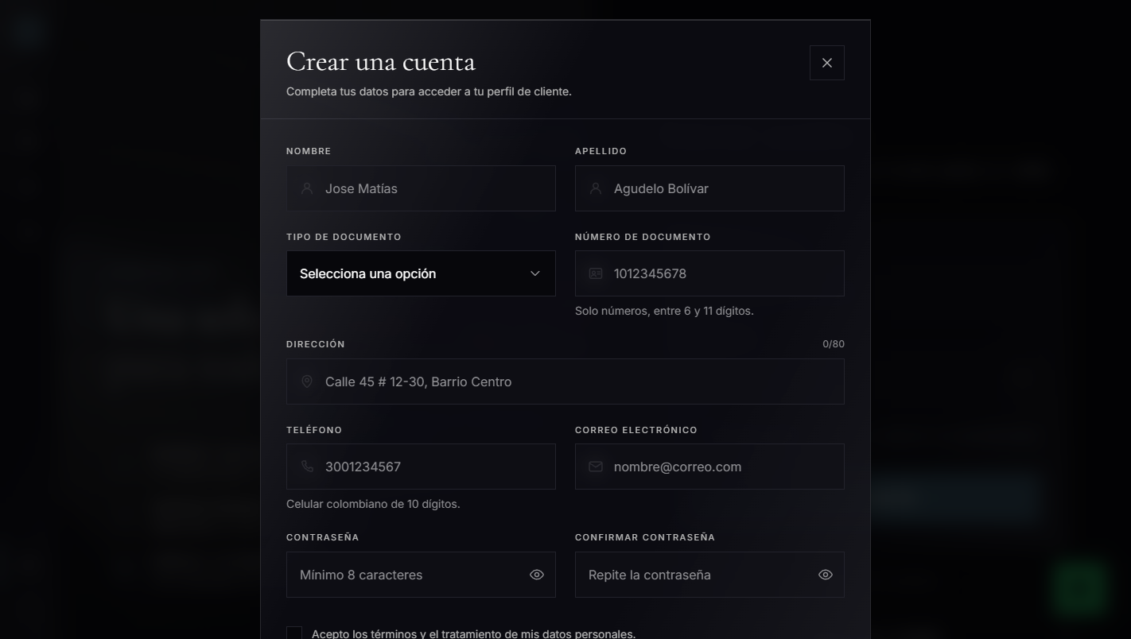 | Formulario de alta. Responde en la ruta que pide el instrumento y también en /api/auth/registro: las dos ejecutan el mismo manejador.
REQ-10 | Inicio de Sesión | Formulario de login conectado a POST /api/auth/login. Flujo de inicio de sesión: FastAPI verifica credenciales y genera un JSON Web Token (JWT) si son correctas. | 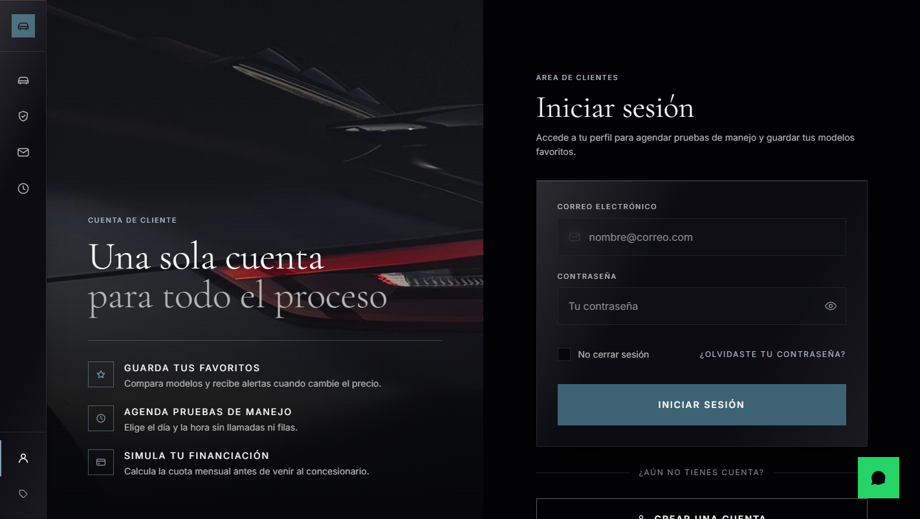 | Formulario de acceso. Cada rol aterriza en su propio panel.
REQ-11 | Autenticación JWT | React envía el token en la cabecera (Authorization: Bearer TOKEN) en las peticiones que lo requieran. FastAPI verifica firma, validez, expiración, usuario y rol asociado. | 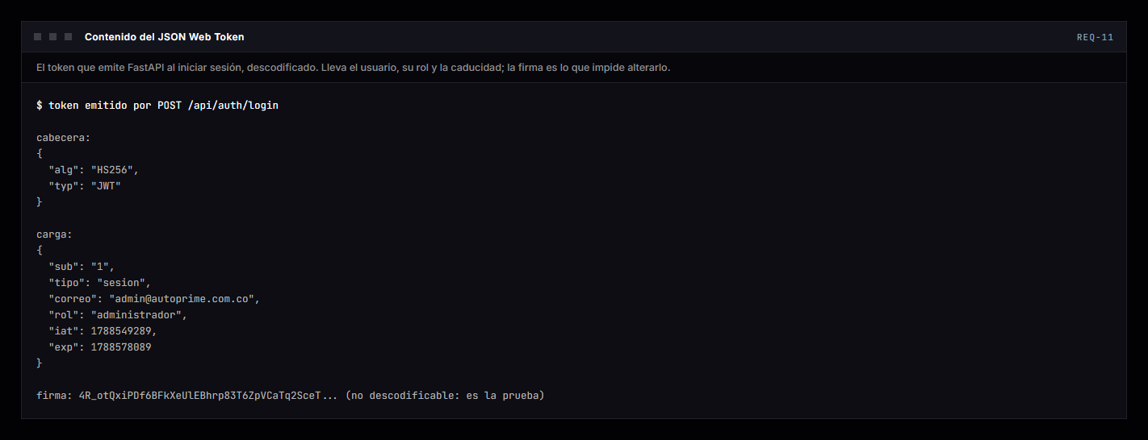 | El token descodificado: lleva usuario, rol y caducidad. La firma es lo que impide alterarlo.
REQ-12 | Control de Roles | Roles mínimos: Administrador, Empleado, Cliente. Control implementado en Frontend y Backend (BE tiene la autorización definitiva). Roles definen accesos y funciones. |  | Un cliente pidiendo la lista de usuarios. La interfaz ya lo oculta, pero la autorización de verdad ocurre aquí: 403.
REQ-13 | Uso de archivos y Hooks | Creación e implementación de Hooks para gestionar diferentes estados en la aplicación React, utilizando los distintos Hooks disponibles, como useState, useEffect, useContext, entre otros. | 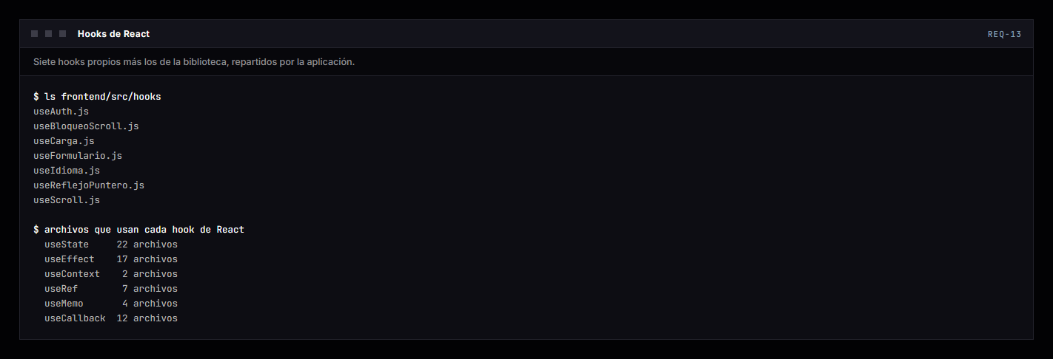 | Siete hooks propios y el recuento de archivos que usan cada hook de React.
REQ-14 | Endpoints de la API | Creación de endpoints para la gestión de Usuarios, Productos y Servicios (operaciones REST con rutas estructuradas por entidad). |  | Catálogo servido por GET /api/productos. En total son 32 endpoints en cinco grupos, visibles en /docs.
REQ-15 | Recuperación de Contraseña | implementacion de la funcionalidad de recuperación de contraseña olvidada por el usuario (Cliente-Empleado) | 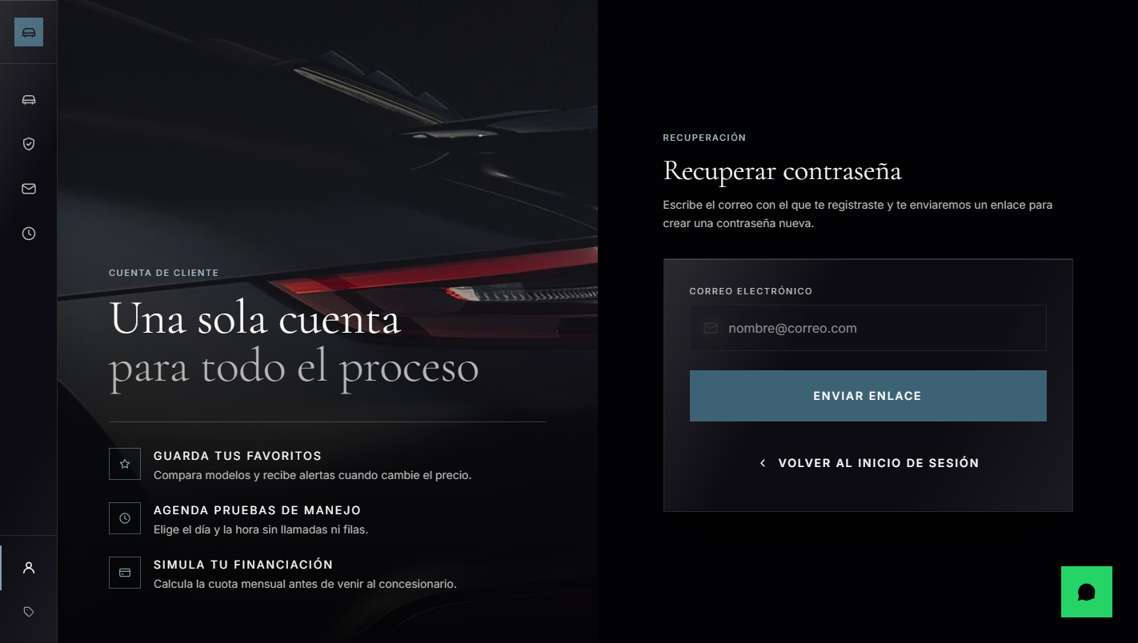 | El enlace llega al correo de la cuenta y se abre en /restablecer. Caduca a los 30 minutos, sirve una sola vez y no vale como token de sesión.
REQ-16 | Operaciones CRUD Usuarios | CRUD completo en usuarios para Consultar, Crear, Editar, Actualizar, Eliminar y Cambiar Estado (Activo/Inactivo para mantener consistencia histórica). | 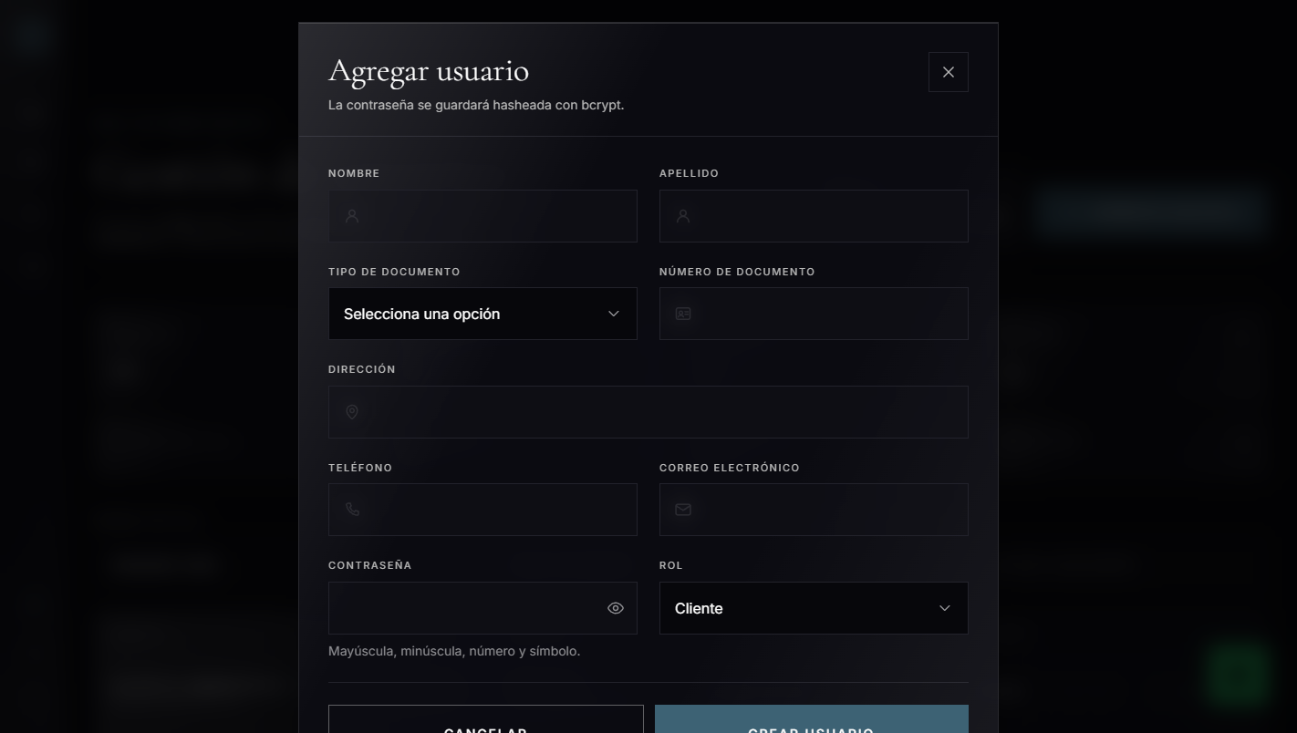 | Alta desde el panel, con selección de rol. La tabla con consultar, editar, inactivar y eliminar está en la evidencia de REQ-17.
REQ-17 | Panel de Administración | Panel protegido por autenticación y autorización desarrollado en React, Vite, Tailwind CSS y FastAPI. Solo administradores pueden gestionar usuarios y módulos del proyecto. | 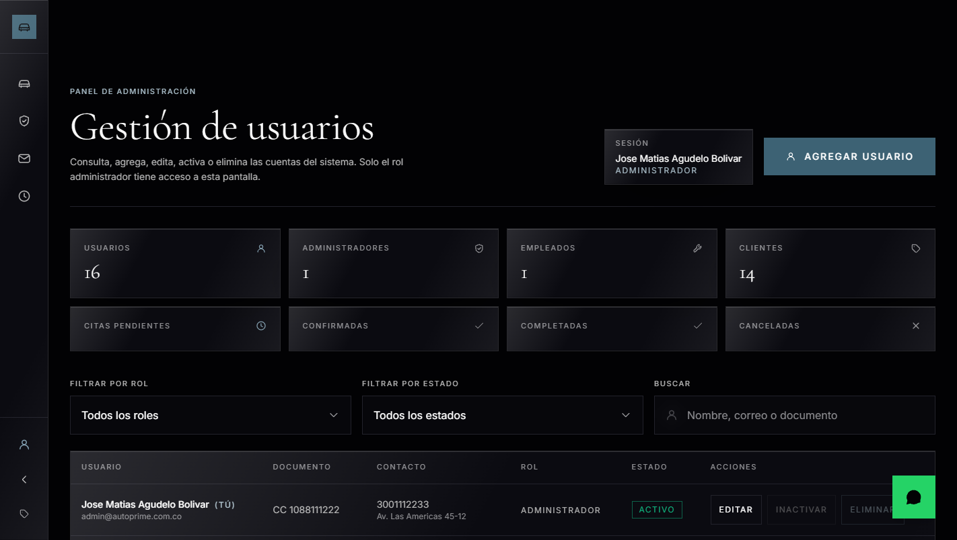 | Panel de administración con la gestión de usuarios.
REQ-18 | Panel de Empleado | Panel que restringe el acceso mostrando únicamente las funcionalidades correspondientes al rol de empleado. BE valida el rol antes de permitir operaciones restringidas. | 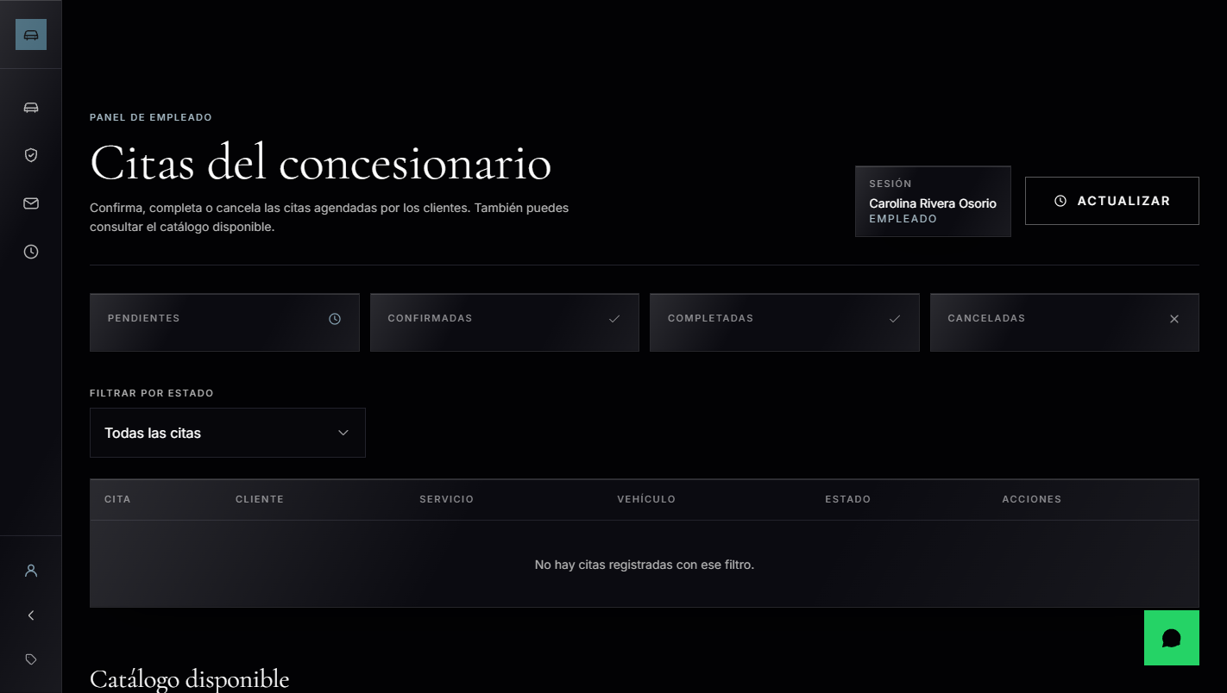 | Panel de empleado. No aparece la gestión de usuarios, exclusiva del administrador.
REQ-19 | Panel de Cliente | Panel para el rol de cliente donde accede a sus servicios y productos. El sistema identifica al usuario mediante la información contenida en el JWT. | 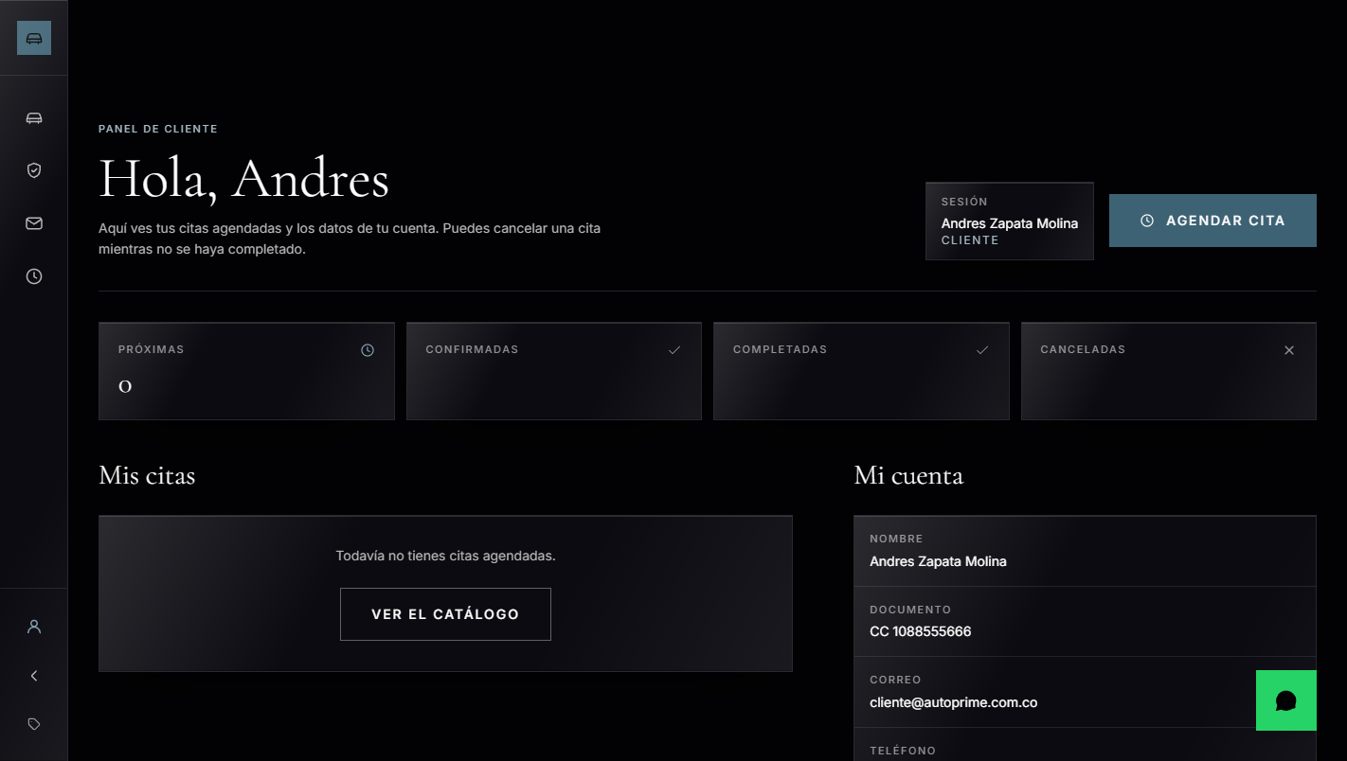 | Panel de cliente: solo salen sus citas. El dueño se saca del token, no de lo que envíe el navegador.
REQ-20 | Usuario en el Navbar | React muestra el nombre del usuario autenticado en el Navbar tras el login exitoso (ej. 'Bienvenido, Juan | Cerrar sesión'). Se actualiza automáticamente al cerrar sesión. | 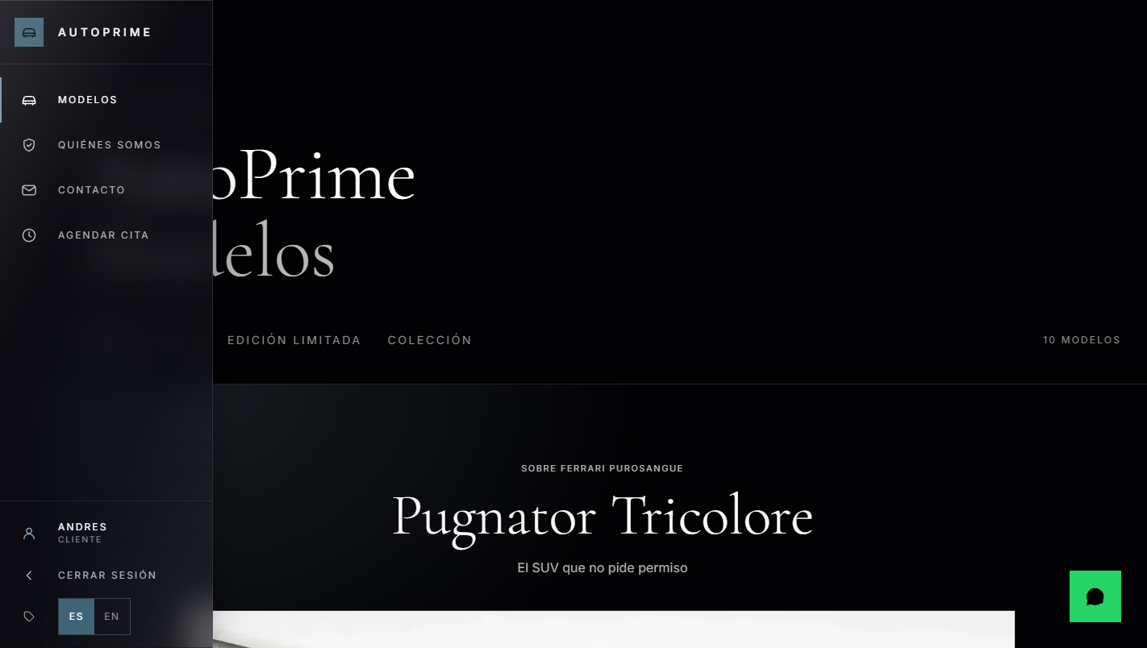 | El nombre y el rol del usuario en la navegación, que desde este avance es un raíl lateral.
REQ-21 | Validaciones Tiempo Real | Validación de campos obligatorios, longitudes mín/máx, tipos de datos, expresiones regulares, correos, teléfonos y contraseñas. Ejecución obligatoria tanto en React como en FastAPI. | 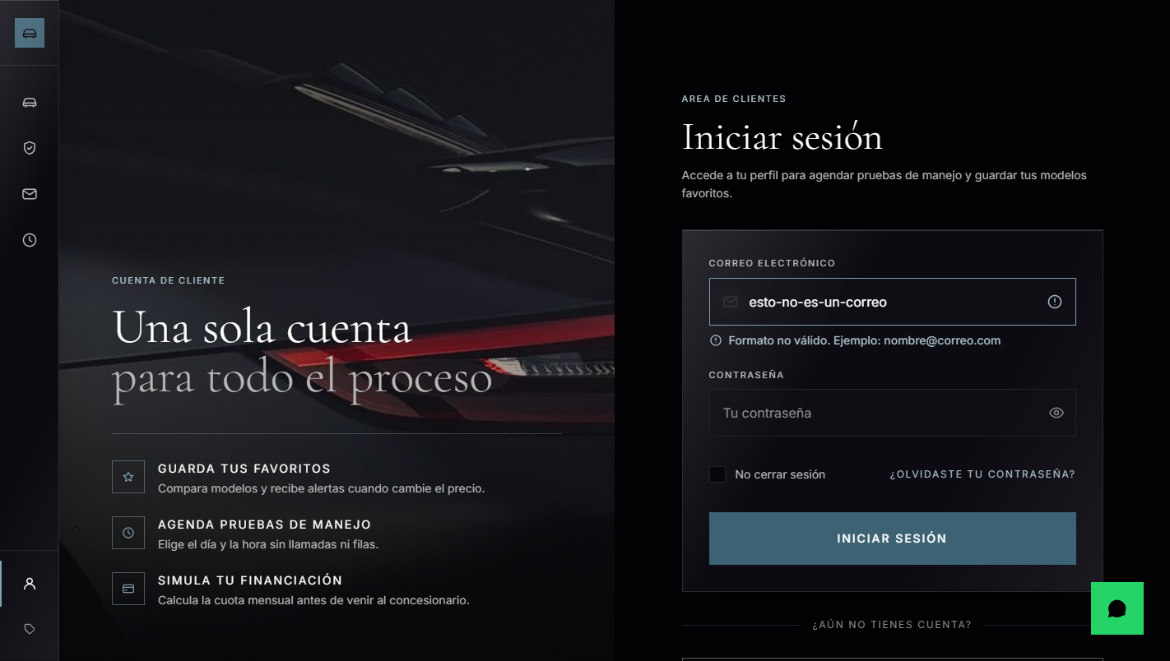 | Aviso mientras se escribe, sin llegar a enviar. Las mismas reglas se repiten en los esquemas de Pydantic.
REQ-22 | Seguridad de Contraseñas | Prohibición de texto plano en DB. Uso obligatorio de algoritmos de hashing seguros (como bcrypt) en FastAPI para generación, almacenamiento y verificación en login. |  | Hashes bcrypt en la base. Ninguna contraseña en claro.
REQ-23 | Variables de Entorno | Uso de variables de entorno (ej. en archivo .env local) para resguardar información sensible (contraseñas de base de datos, claves secretas, tokens y credenciales). | 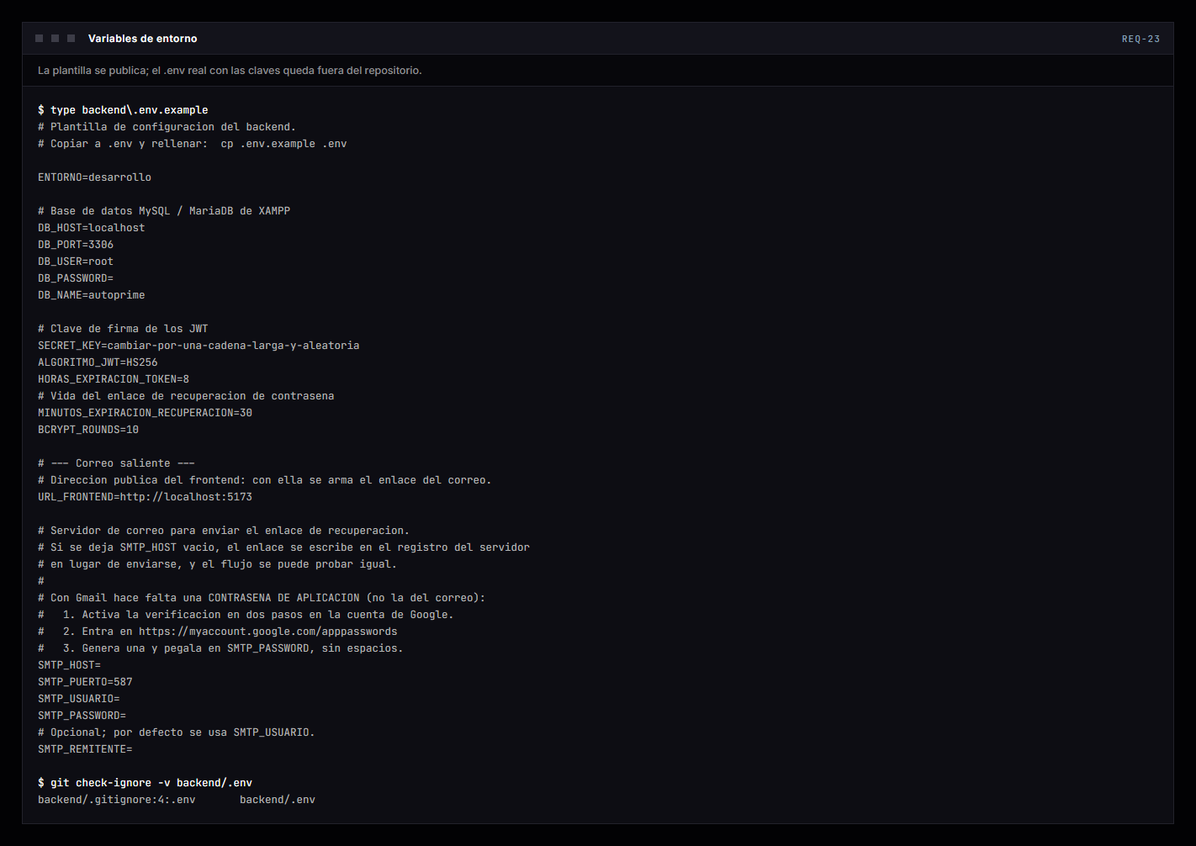 | La plantilla .env.example es lo que se publica; el .env real está ignorado por git, como demuestra git check-ignore.
REQ-24 | Componente Flotante WhatsApp | Conservar el botón reutilizable 'WhatsAppButton.jsx' con posición fija, enlace configurado y diseño coherente. Sigue funcionando con independencia del backend. | 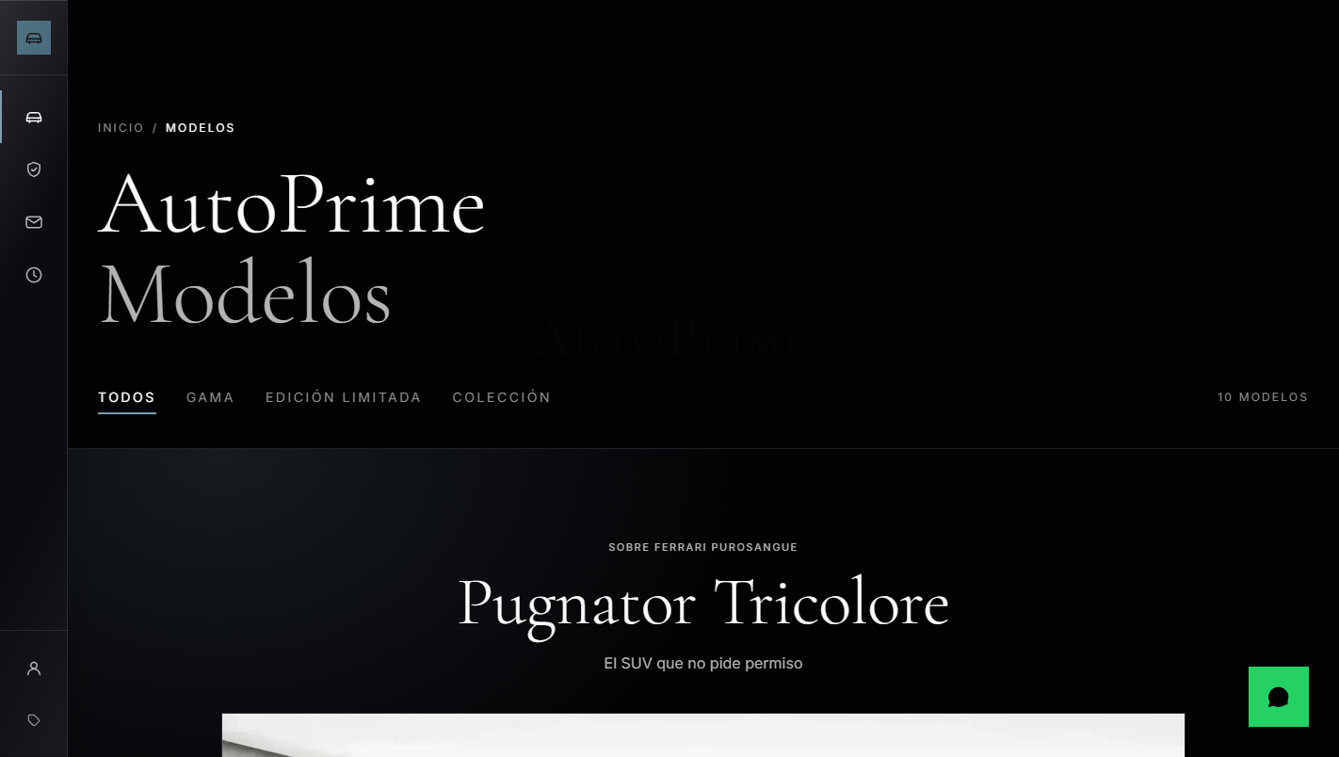 | El botón flotante, abajo a la derecha. Sigue ahí con la API apagada.
REQ-25 | Documentación FastAPI (Swagger) | Habilitación y visualización de la documentación interactiva en http://127.0.0.1:8000/docs. Debe usarse Swagger UI como evidencia del funcionamiento de la API. | 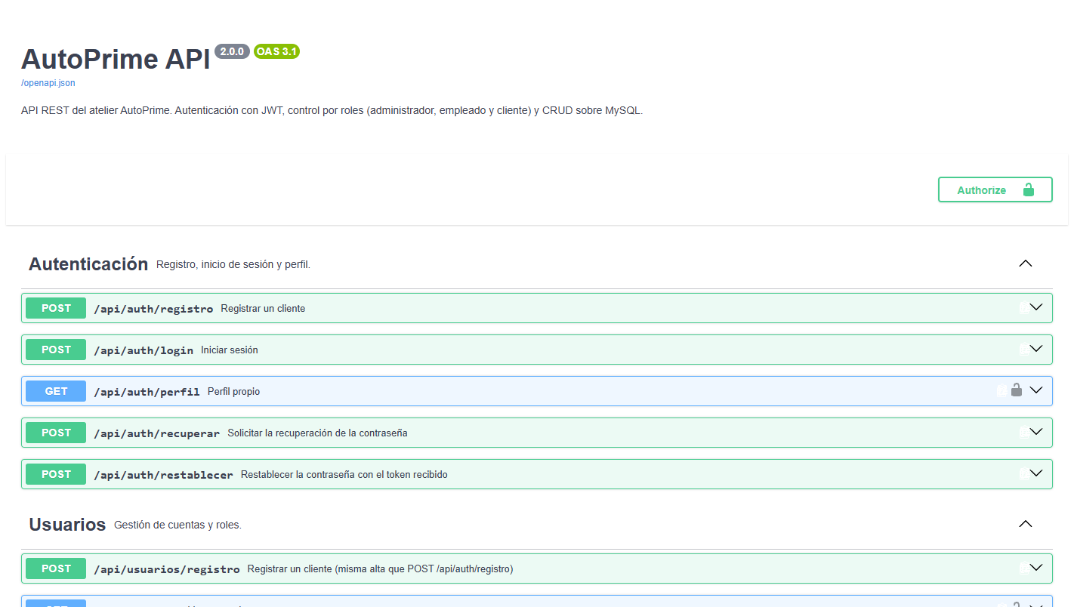 | Swagger UI en /docs. El botón Authorize admite el token del login para probar allí mismo lo protegido.
REQ-26 | Pruebas con Postman Métodos HTTP | Evidencias de pruebas de endpoints mediante Postman o similar. Implementación y demostración de los métodos estándar GET, POST, PUT, PATCH, DELETE. | 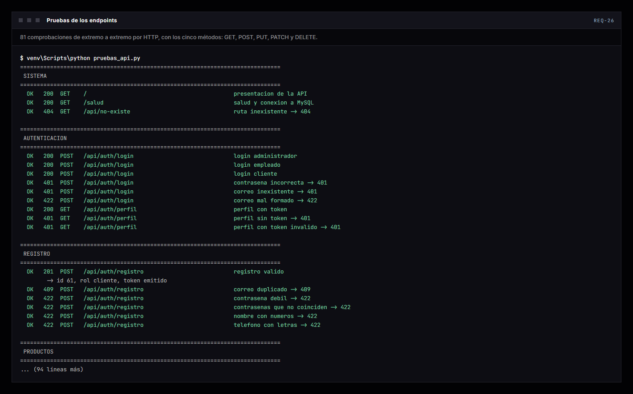 | 81 comprobaciones de extremo a extremo por HTTP con los cinco métodos. La colección de Postman, con 44 peticiones, está en backend/sql/AutoPrime.postman_collection.json.
Url del Drive o Git Hub, donde se encuentra alojado el cuarto entregable: |  |  | https://github.com/matias2421/autoprime

Versión del Instrumento: 1.0 | Cuarto Entregable React + FastAPI | Generado: 2026-08-31
Nota: Este archivo es una herramienta de autoevaluación académica para el SENA ADSO.

